評価画面1
メールのリンクから入る
社外の人のみ
この画面がまず表示される

あなたのことを入力してください。

* 姓

* 名

* メールアドレス

所属する会社・組織・学校名など

評価対象者との関係

 | 次へ

評価画面2
①～⑤までジャンルが
分かれている。
山本太郎さんを評価してください

 | - ①ルールの徹底 -

 |  | 約束事を守ってくれますか？

 |  | ○ 守ってくれない

 |  | ○ しばしば守れない

 |  | ● ある程度守る

 |  | ○ 良く守る

 |  | ○必ず守る

 |  | ○ 分からない

 | 前へ
1問づつ回答する。
最後に「送信」ボタンがくる。

 | 次へ

評価結果の確認画面
あなたの評価

前回を出してみた
評価期間
 | 18年1月1日～18年1月31日 |  | ▼

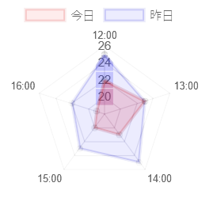
前回
今回

リーダシップ

ジャンル５
ジャンル２

ジャンル４
ジャンル３
アドバイスはどうやって作る？

アドバイス
 | リーダーシップが不足しています

点数の計算方法？
総合得点 |  | 78点

